Hoja1
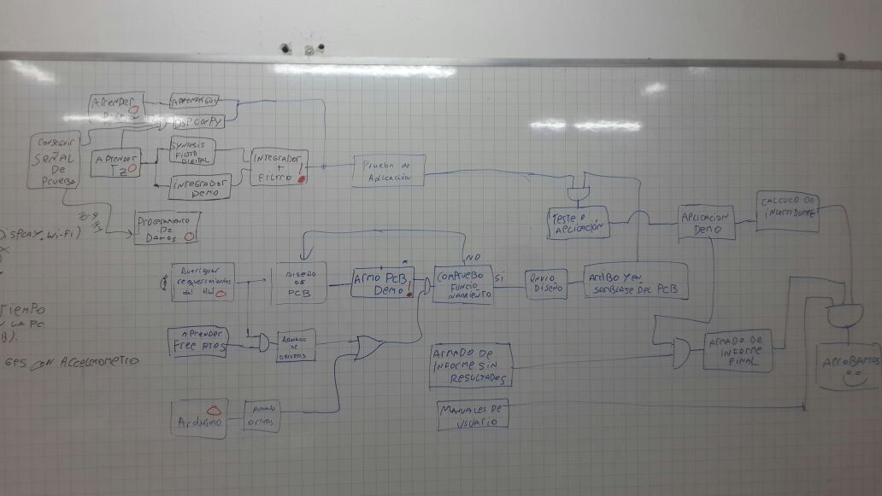
TAREA | DURACIÓN
Proyecto 4to 2018 | 188 días
Inicio | 0 días
Trámites del proyecto | 1 día
Diseño de filtro e integradores | 45 días
Sintesis - Filtro Digital | 30 días
Integrador Digital - Demo | 30 días
Integrador + Filtro | 15 días
Prueba de Aplicación | 20 días
Programación en Python | 32 días
GUI | 30 días
DSP | 30 días
Procesamiento de datos | 17 días
Conseguir señales de prueba | 2 días
Procesamiento de datos | 15 días
FreeRTOS Drivers | 30 días
Armado de Drivers | 30 días
Diseño y armado de HW | 97 días
Averiguar requerimientos del HW | 20 días
Diseño de PCB | 20 días
Armado PCB Demo | 5 días
Compruebo Funcionamiento / Rediseño | 10 días
Envio diseño PCB | 0 días
Arribo de PCB | 0 días
Arribo y Ensamblado de PCB | 5 días
Testeo de HW y filtrado | 30 días
Aplicación | 15 días
Calculo de Incertidumbre | 15 días
Armado de informe sin resultados | 30 días
Armado de informe final | 30 días
Manuales de usuario | 30 días
Entrega del proyecto y fin | 0 días

